Sheet1
体力值的规划
目的：
1.体力值作为先定角色进入副本次数的条件，控制道具产出
2.体力值的恢复有助于玩家利用碎片时间进入游戏

体力值设计：
1.体力值显示在角色头像旁


 |  | 体力值条

2.体力值通过物理时间恢复。每30秒恢复1点（可能之后会调整）。
3.角色等级提升，体力值上限提升。
 | \table\人物升级表.xlsx |  | 中的“体力上限”字段
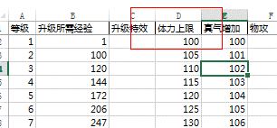

4.进入副本需消耗体力值
 | \table\关卡表.xlsx |  | 中的“体力需求”字段

5.当进入副本体力值不够时，系统提示“体力值不够，是否消耗XXX元宝恢复？”
6.恢复体力值的价格= （体力值上限-当前体力值） *5

